NQN Feb2025
Nombre | Foto | Activo | Uso imagen | Sigue trabajando?
Malén Luna | 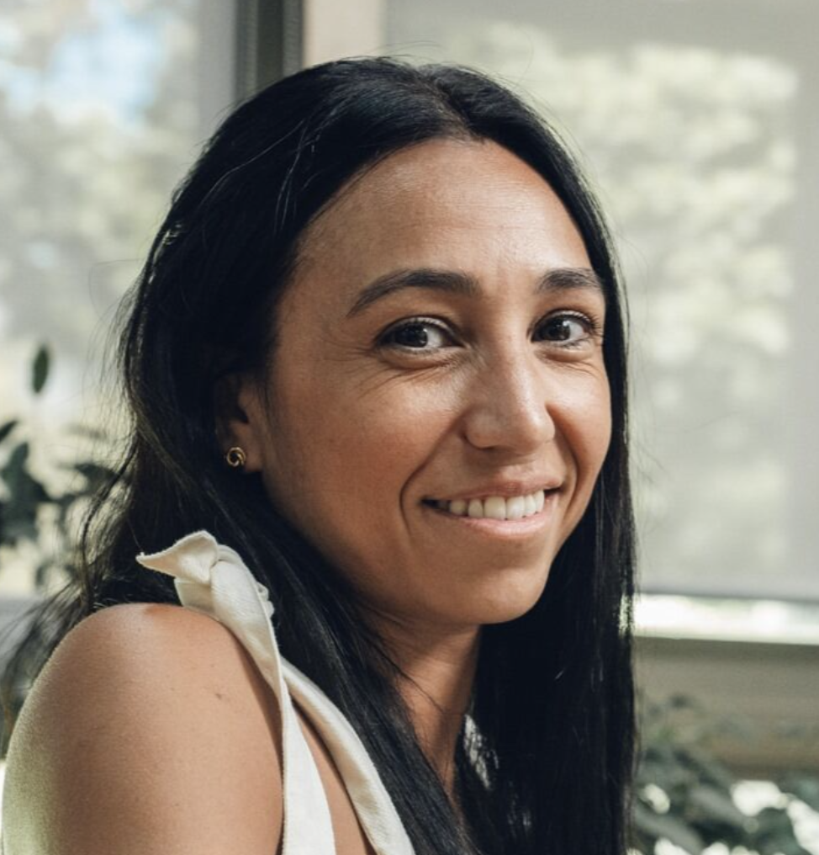 | CTA | No firmado | Si
Ignacio Heredia Giacalone | 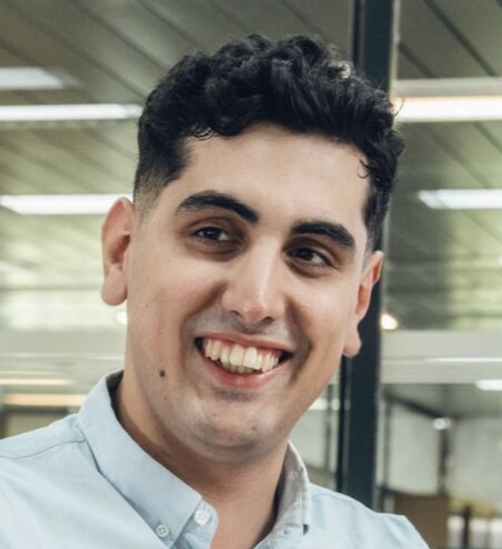 | CTA | Si | No
Lucas Marticorena | 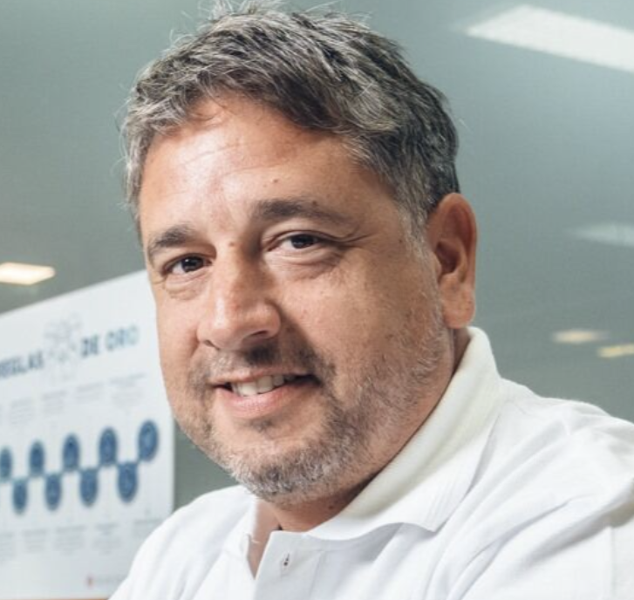 | CTA | No firmado | Si
Manuel Alfredo Castro Novoa | 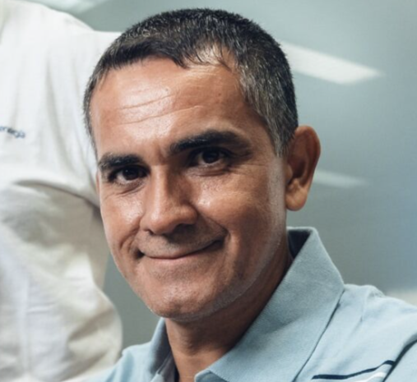 | CTA | Si | Si
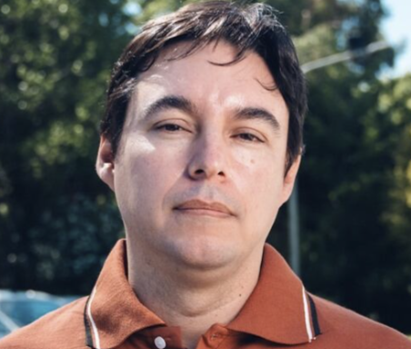 Sergio Reboledo |  | CTA | No autoriza | Si
Sofía Courtois | 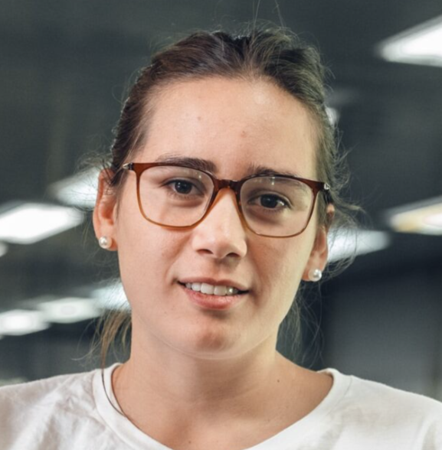 | CTA | Si | Si
Sebastián Zabala | 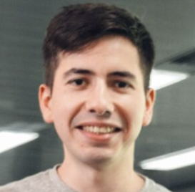 | CTA | Si | Si
Gisela Piperis | 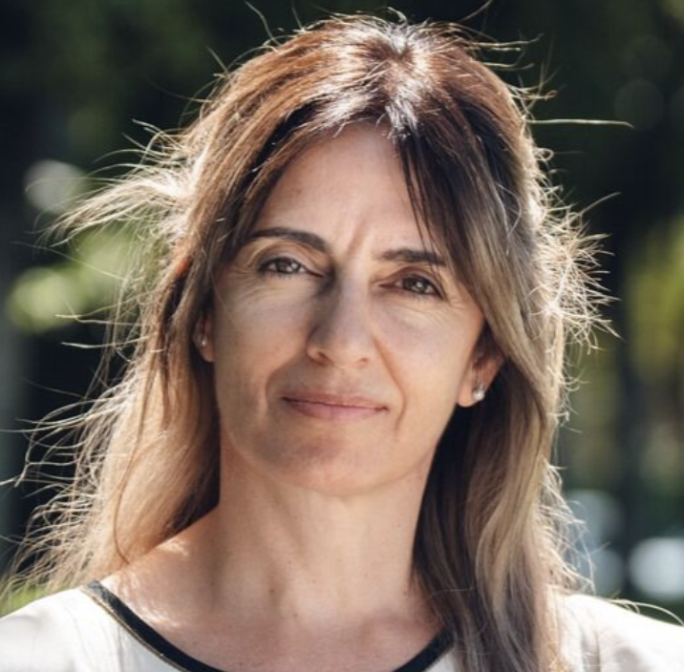 | CTA | Si | Si
Gimena García | 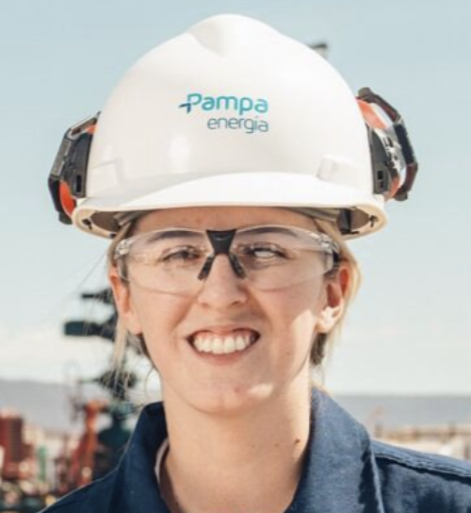 | RDA | Si | Si
Juan Sánchez | 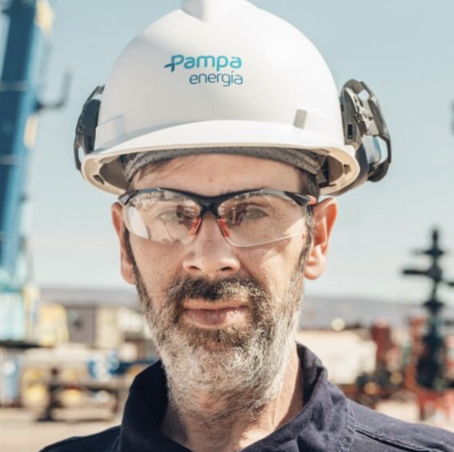 | RDA | Si | Si
Macarena Benavídez | 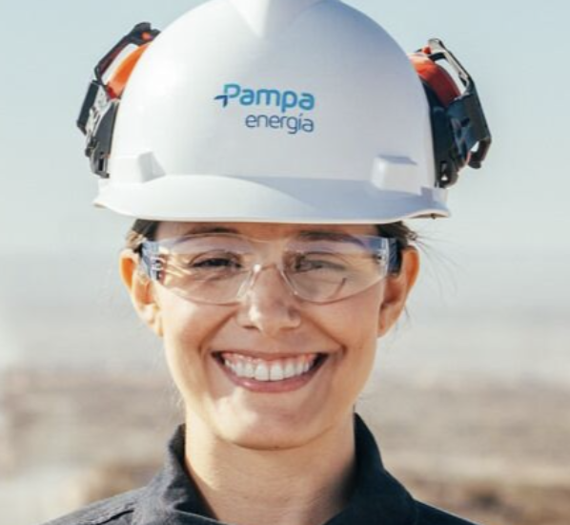 | RDA | Si | Si
Pablo Fuentes | 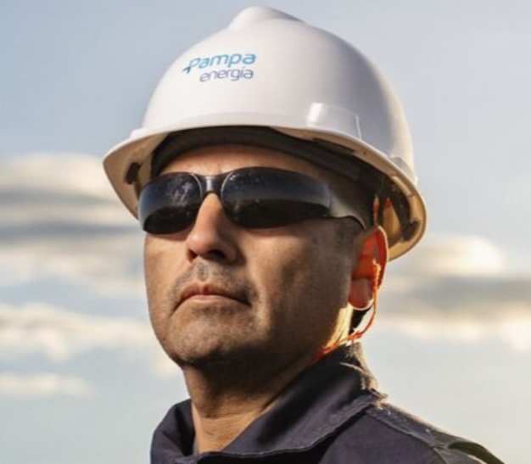 | RDA | Si | Si
Jonatan Poblete | 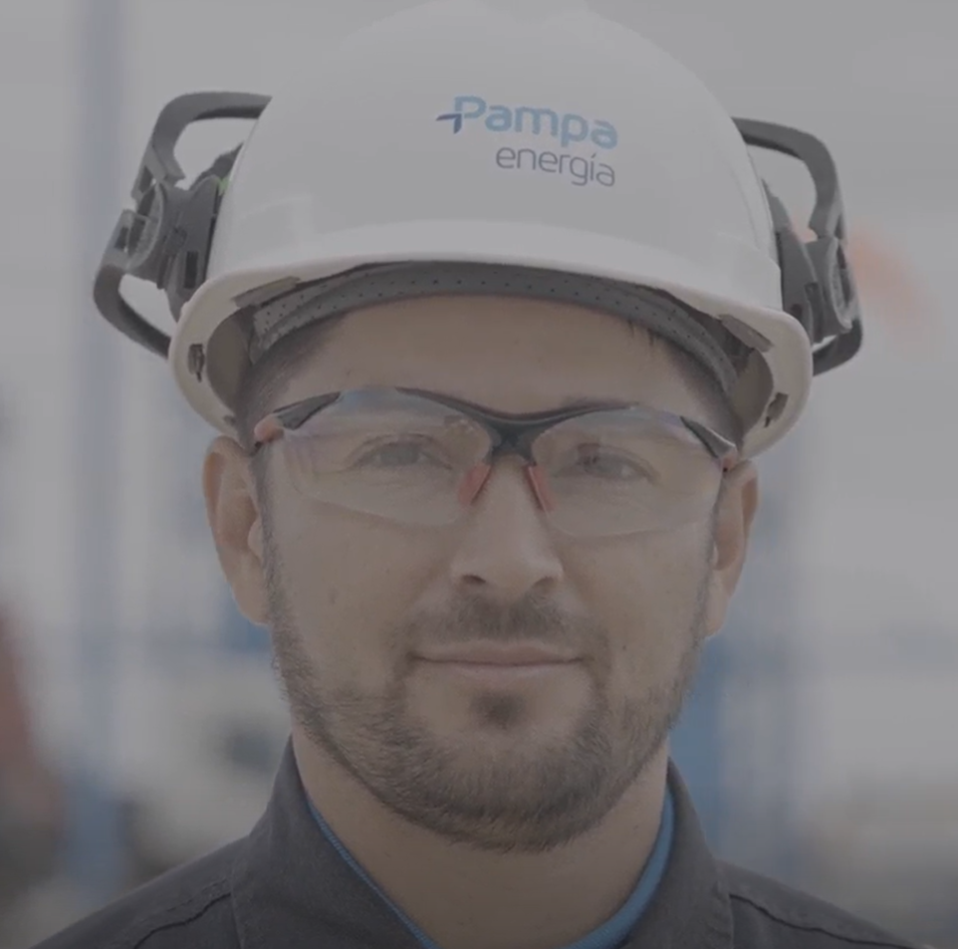 | RDA | Si | Si
Fernando Arévalo | 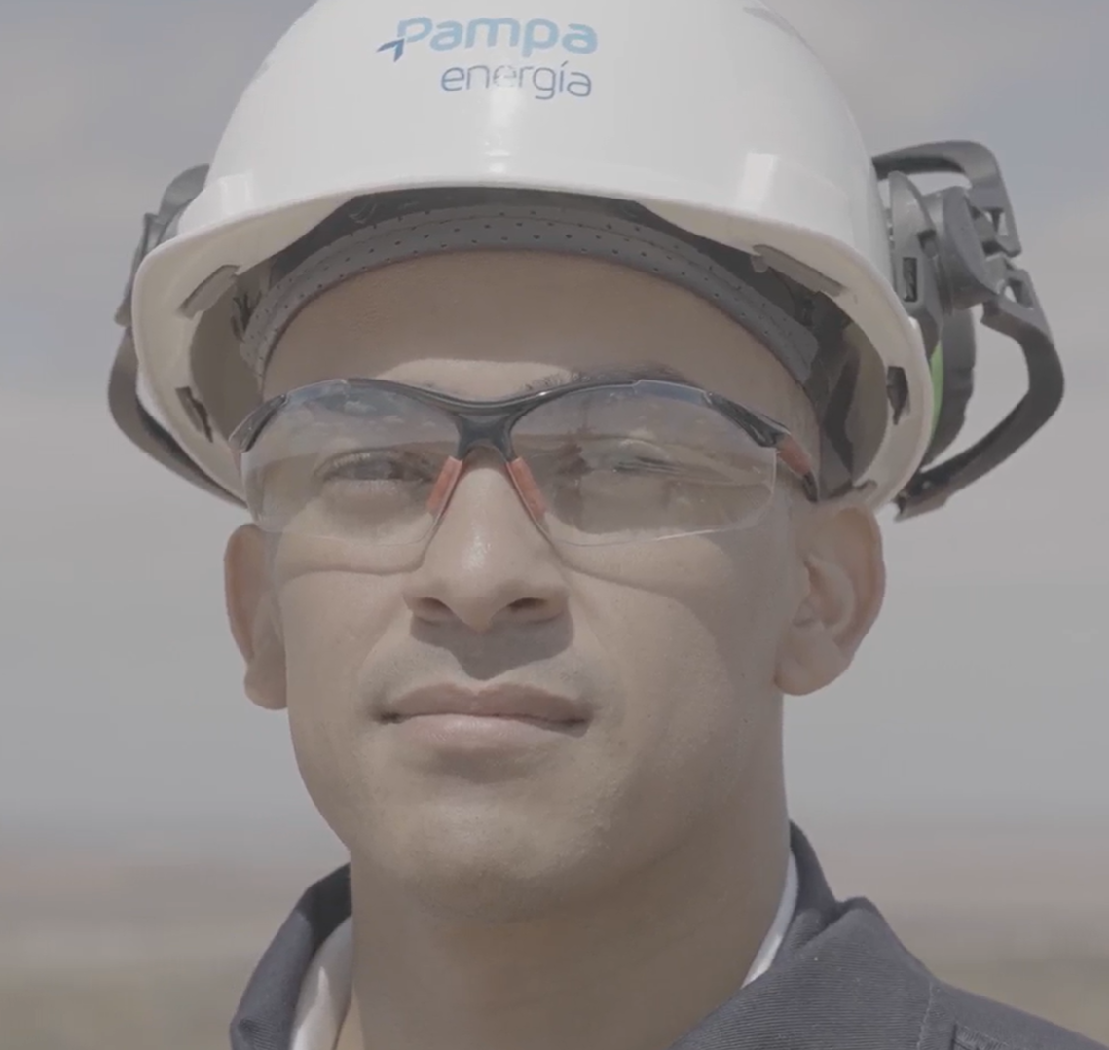 | RDA | Si | No
Lucas Vera | 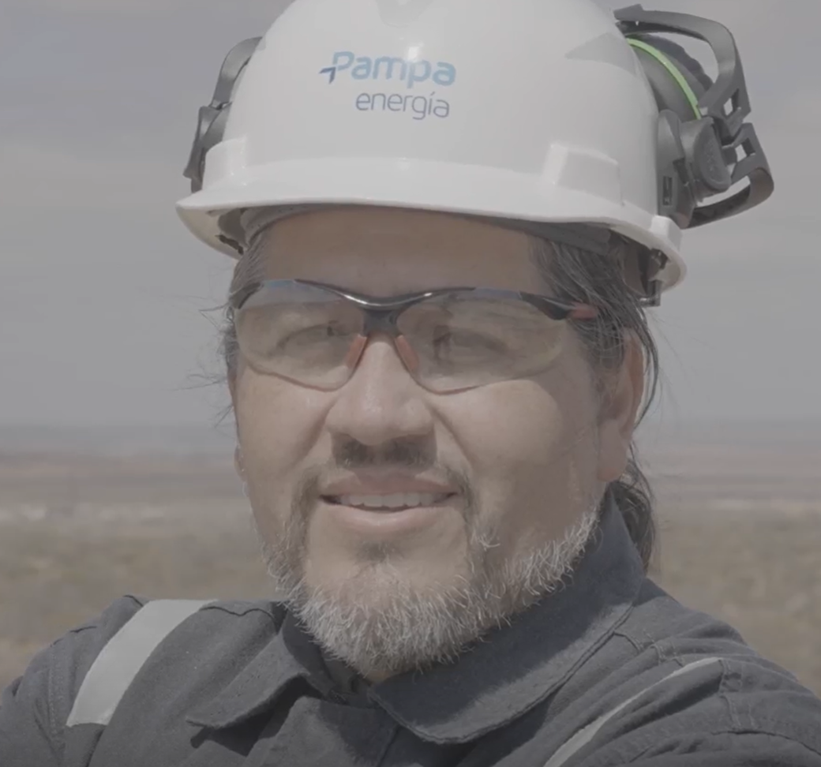 | RDA | Si | Si
Emilia Anahí Romero Fernández | 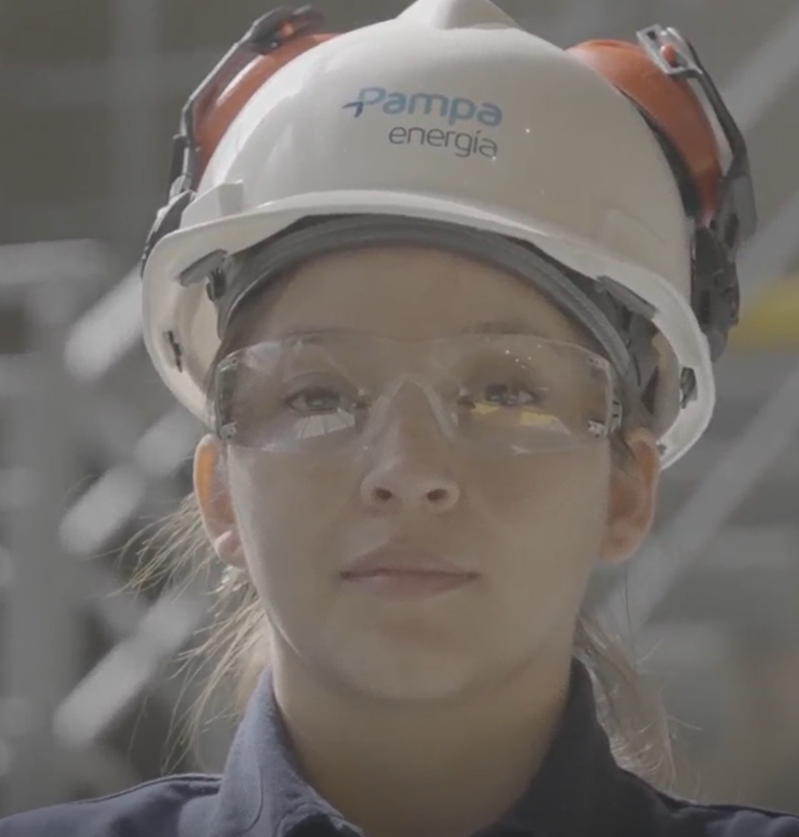 | Pichi | Si | Si
Miguel Franco | 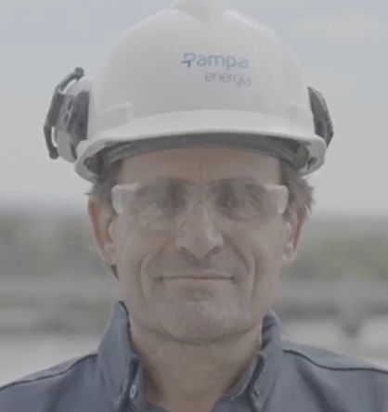 | Pichi | Si | Si
Luciano Iglesias | 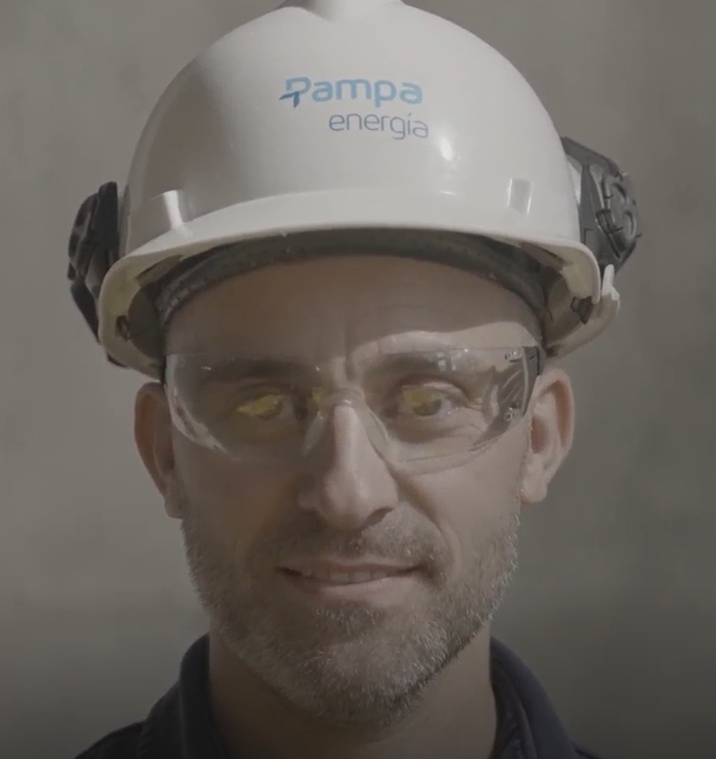 | Pichi | Si | Si
Ezequiel Ortigueira | 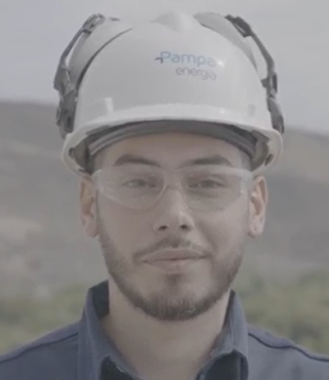 | Pichi | Si | Si
Diego Pomilio | 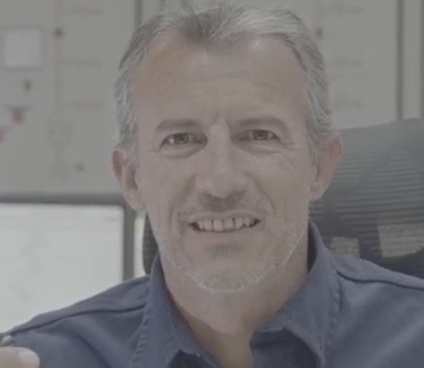 | Pichi | Si | Si
Román Alexis Ruiz | 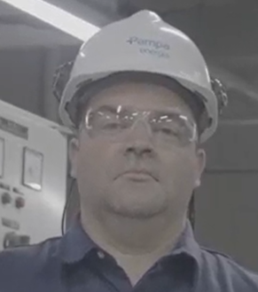 | Pichi | No firmado | Si
Fernando Sandoval | 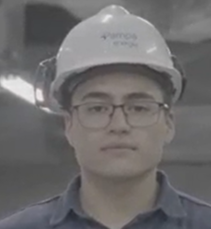 | Pichi | Si | Si
Luis San Martín | 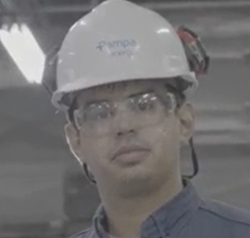 | Pichi | Si | Si

BB Ago2025
Nombre | Foto | Activo | Uso imagen
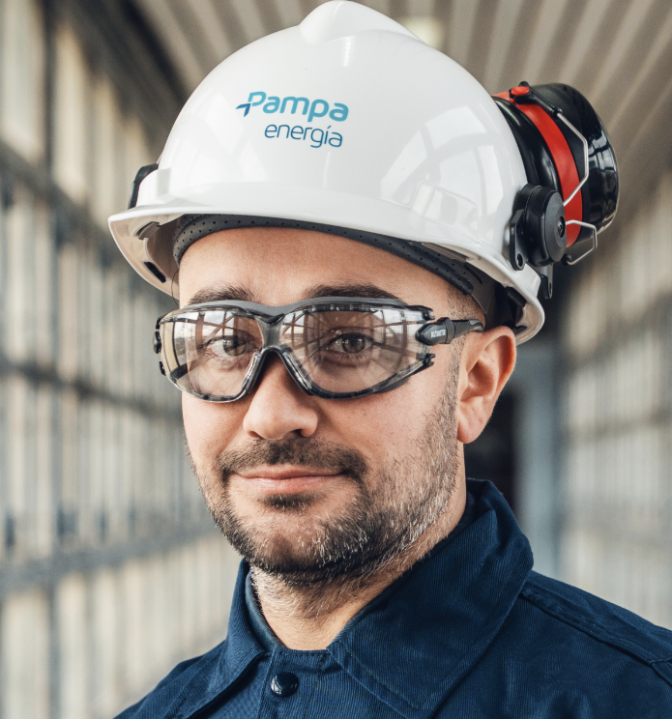 Federico Sánz |  | CPB
 | 